泵零件及子零件
序号 | 图例 | 名称 | 功能说明 | 模型说明 | 子零件（为名称列物体的子物体）
1 | 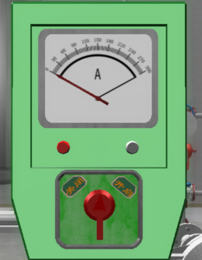 | 传统泵操作柱PSW__ | 开启时需将旋钮扳向开、同时发送脉冲点1，3秒后旋钮自动复位；关闭时需将旋钮扳向关闭、同时发送脉冲点2，3秒后旋钮自动复位；状态点大于0时泵开启、绿灯亮、电流表指向25左右；状态点为0时泵关闭、红灯亮、电流表指向0；无电流但符合该操作形式的行也属于此类 | 泵体的子集；需要保证轴向位置居中、主体及子物体相对轴向一致 | 可回位旋钮ZZ__ | 红灯RD__ | 绿灯LD__ | 电流指针（可能不存在）BZ__
2 | 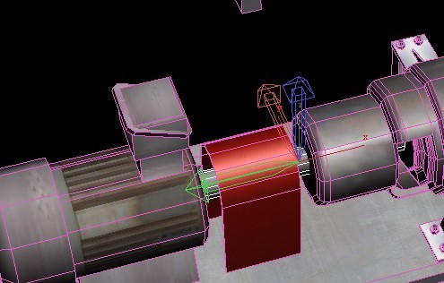 | 泵轴RR__ | 状态点为0时停止旋转；否则旋转 | 泵体的子集；不同泵需要相对轴向一致； | 无
3 | 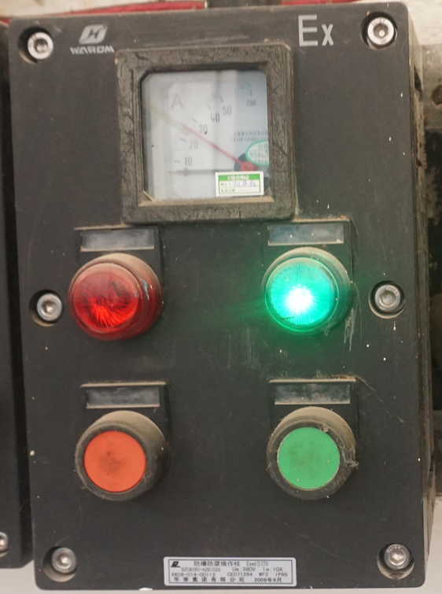 | 按钮式操作柱PSW1__ | 开启时需将绿色按钮按下、同时发送脉冲点1，3秒后按钮自动复位；关闭时需将红色按钮按下、同时发送脉冲点2，3秒后按钮自动复位；状态点大于0时泵开启、绿灯亮、电流表指向25左右；状态点为0时泵关闭、红灯亮、电流表指向0；无电流但符合该操作形式的行也属于此类 | 泵体的子集；需要保证轴向位置居中、主体及子物体相对轴向一致 | 关按钮BTNC__ | 开按钮BTNO__ | 红灯RD__ | 绿灯LD__ | 电流指针（可能不存在）BZ__
4 | 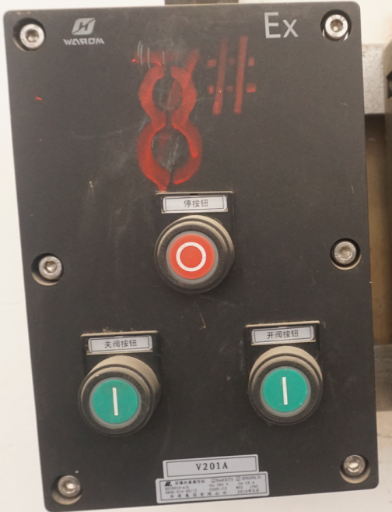 | 带停止按钮的按钮式泵开关PSW2__ | 开启时需将开按钮按下、同时发送脉冲点1，3秒后按钮自动复位；关闭时需将关按钮按下、同时发送脉冲点2，3秒后按钮自动复位；停止时需要将停止按钮按下 | 泵体的子集；需要保证轴向位置居中、主体及子物体相对轴向一致 | 关按钮BTNC__ | 开按钮BTNO__ | 停按钮BTNS__
5 | 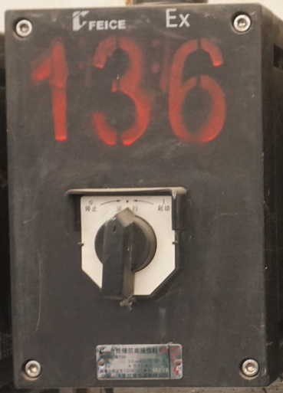 | 停止运行状态操作柱PSW3__ | 开启时需将旋钮扳向启动、同时发送脉冲点1，3秒后旋钮停在运行处；关闭时需将旋钮扳向停止、同时发送脉冲点2，旋钮旋钮保持在停止状态； | 泵体的子集；需要保证轴向位置居中、主体及子物体相对轴向一致 | 可能停在运行或停止状态的旋钮ZZ__
6 | 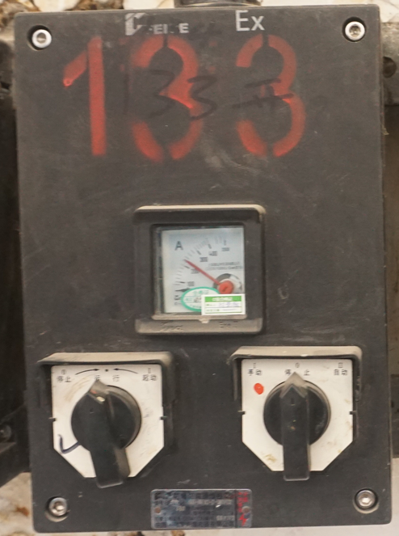 | 停止运行状态加手自动操作柱PSW3__ | 开启时需将旋钮扳向启动、同时发送脉冲点1，3秒后旋钮停在运行处；关闭时需将旋钮扳向停止、同时发送脉冲点2，旋钮旋钮保持在停止状态；手动时手自动旋钮指向手动、自动时手自动旋钮指向自动、停止时手自动旋钮指向停止；状态点为0时泵关闭、红灯亮、电流表指向0；无电流但符合该操作形式的行也属于此类 | 泵体的子集；需要保证轴向位置居中、主体及子物体相对轴向一致 | 可能停在运行或停止状态的旋钮ZZ__ | 带停止位的手自动旋钮XX__ | 电流指针（可能不存在）BZ__

